الرئيسية
 | سجل المعلم الشامل




المادة : |  | المعلم | المشرف | مديررالمدرسة
تقنية معلومات |  | أ. كمال المازني | أ. أحمد سالم البوصافي | أ. نبيل اليعقوبي

خطة المادة
سجل الدرجات
سجل الحضور
التحضير

خطة المادة
خطة المادة



الرئيسية

سجل الدرجات
سجل الدرجات

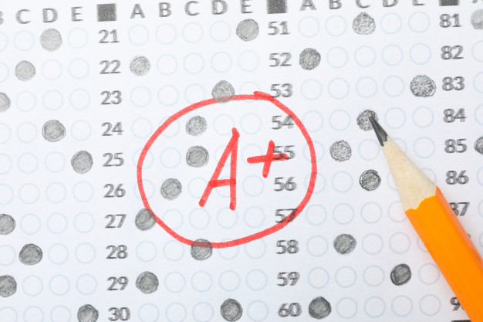

الرئيسية

سجل حضور الطلاب
سجل الحضور



الرئيسية

التحضير
التحضير



الرئيسية

